Садржај
2024 | КУЛТУРА И УМЈЕТНОСТ, БИЛТЕН (табеле)
 | CULTURE AND ART, BULLETIN (tables)
 | 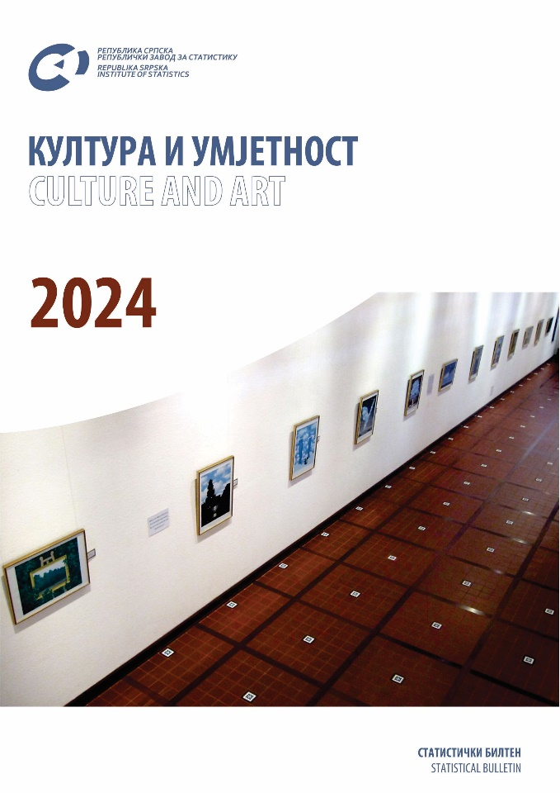

 | ТАБЕЛЕ | TABLES
 | ЗНАКОВИ И СКРАЋЕНИЦЕ | SYMBOLS AND ABBREVIATIONS
 | ПОДРУЧЈА ДЈЕЛАТНОСТИ | SECTIONS OF ECONOMIC ACTIVITY

ТАБЕЛЕ |  | TABLES

1.1. Број ансамбала / оркестара / хорова |  | 1.1. Number of ensembles / orchestras / choirs
1.2. Број концерата и посјетилаца |  | 1.2. Number of concerts and visitors
1.3. Број концерата и посјетилаца, 2023. |  | 1.3. Number of concerts and visitors, 2023
1.4. Број изведених дјела |  | 1.4. Number of performed works
1.5. Број снимљених дјела / композиција |  | 1.5. Number of recorded works / pieces of music
1.6. Број запослених по врсти запослења - стање 31.12. |  | 1.6. Number of employed persons by type of employment - state as on 31st december
2.1. Брхивски фондови и збирке - стање 31.12. |  | 2.1. Archive funds and collections - state as on 31st december
2.2. Брхивски фондови и збирке - стање 31.12. |  | 2.2. Archive funds and collections - state as on 31st december 2023
2.3. Брхивска грађа према периоду и сређености - стање 31.12. 2023. |  | 2.3. Archive materials by period and organisation - state as on 31st december 2023
2.4. Брста архивске грађе - стање 31.12. 2023. |  | 2.4. Type of archive materials - state as on 31st december 2023
2.5. Књижна грађа |  | 2.5. Book fund
2.6. Активности архива у години извјештавања (публикације) |  | 2.6. Activities of archives in the reporting year (publications)
2.7. Корисници архивске грађе |  | 2.7. Users of archive materials
2.8. Корисници према врсти грађе, 2023. |  | 2.8. Users by type of material, 2023
2.9. Број запослених по врсти запослења - стање 31.12. |  | 2.9. Number of employed persons by type of employmenт - state as on 31st december
3.1. Библиотеке према организационом саставу, дјелатности и начину коришћења библиотечког материјала - стање 31.12. |  | 3.1. Libraries by organisational structure, activity and mode of use of library materials - state as on 31st december
3.2. Библиотеке, књиге и корисници - стање 31.12. |  | 3.2. Libraries, books and users - state as on 31st december
3.3. Библиотеке према броју наслова и примјерака обрађеног књижног фонда - стање 31.12. 2023. |  | 3.3. Libraries by number of titles and copies of processed library fund - state as on 31st december 2023
3.3. Библиотеке према броју наслова и примјерака обрађеног књижног фонда - стање 31.12. 2023. (наставак) |  | 3.3. Libraries by number of titles and copies of processed library fund - state as on 31st december 2023 (continued)
3.4. Обрађен некњижни библиотечки материјал - стање 31.12. 2023. |  | 3.4. Processed non-book library fund - state as on 31st december 2023
3.5. Принове књижног фонда - стање 31.12. 2023. |  | 3.5. New supplies of book fund - state as on 31st december 2023
3.5. Принове књижног фонда - стање 31.12. 2023. (наставак) |  | 3.5. New supplies of book fund - state as on 31st december 2023 (continued)
3.5. Принове књижног фонда - стање 31.12. 2023. (наставак 1) |  | 3.5. New supplies of book fund - state as on 31st december 2023 (continued 1)
3.5. Принове књижног фонда - стање 31.12. 2023. (наставак 2) |  | 3.5. New supplies of book fund - state as on 31st december 2023 (continued 2)
3.6. Принове некњижног библиотечког материјала - стање 31.12. 2023. |  | 3.6. New supplies of non-book library fund - state as on 31st december 2023
3.6. Принове некњижног библиотечког материјала - стање 31.12. 2023. (наставак) |  | 3.6. New supplies of non-book library fund - state as on 31st december 2023 (continued)
3.6. Принове некњижног библиотечког материјала - стање 31.12. 2023. (наставак 1) |  | 3.6. New supplies of non-book library fund - state as on 31st december 2023 (continued 1)
3.6. Принове некњижног библиотечког материјала - стање 31.12. 2023. (наставак 2) |  | 3.6. New supplies of non-book library fund - state as on 31st december 2023 (continued 2)
3.6. Принове некњижног библиотечког материјала - стање 31.12. 2023. (наставак 3) |  | 3.6. New supplies of non-book library fund - state as on 31st december 2023 (continued 3)
3.7. Обрађен књижни фонд и његово коришћење - стање 31.12. 2023. |  | 3.7. Processed book fund and its use - state as on 31st december 2023
3.8. Број запослених по врсти запослења - стање 31.12. |  | 3.8. Number of employed persons by type of employment - state as on 31st december
4.1. Број галерија, изложби према трајању |  | 4.1. Number of galleries, exhibitions by duration
4.2. Сталне изложбе према врсти и значењу, 2023. |  | 4.2. Permanent exhibitions by kind and meaning, 2023
4.3. Повремене изложбе према врсти и значењу, 2023. |  | 4.3. Temporary exhibitions by kind and meaning, 2023
4.4. Изложбе према ликовној дисциплини, 2023. |  | 4.4. Exhibitions by fine arts discipline, 2023
4.5. Аутори/излагачи по поријеклу и полу |  | 4.5. Authors/exhibitors by origin and sex age
4.6. Аутори / излагачи по поријеклу, полу и старосној доби, 2023. |  | 4.6. Authors / exhibitors by origin, sex and age, 2023
4.7. Посјетиоци галерије |  | 4.7. Gallery visitors
4.8. Гостовања у галерији |  | 4.8. Guest exhibitions in the gallery
4.9. Издавачка дјелатност |  | 4.9. Publishing
4.10. Број запослених по врсти запослења - стање 31.12. |  | 4.10. Number of employed persons by type of employment - state as on 31st december
5.1. Број спроведених истраживања |  | 5.1. Number of researches conducted
5.2. Промотивне активности |  | 5.2. Promotional activities
5.3. Издавачка дјелатност |  | 5.3. Publishing
5.4. Број запослених по врсти запослења - стање 31.12. |  | 5.4. Number of employed persons by type of employment - state as on 31st december
6.1. Број издавача књига и брошура |  | 6.1. Number of publishers of books and brochures
6.2. Књиге и брошуре издате у току године, по (удк) класификацији, 2023. |  | 6.2. Books and brochures published during the year, according to the universal decimal classification (udc), 2023
6.3. Број издавача и тираж листова (новина) |  | 6.3. Number of publishers and print run of papers (newspapers)
6.4. Број издавача и тираж часописа |  | 6.4. Number of publishers and print run of journals
6.5. Број издавача и тираж рото – штампе |  | 6.5. Number of publishers and print run of newsprint literature
...

